Read me
 | 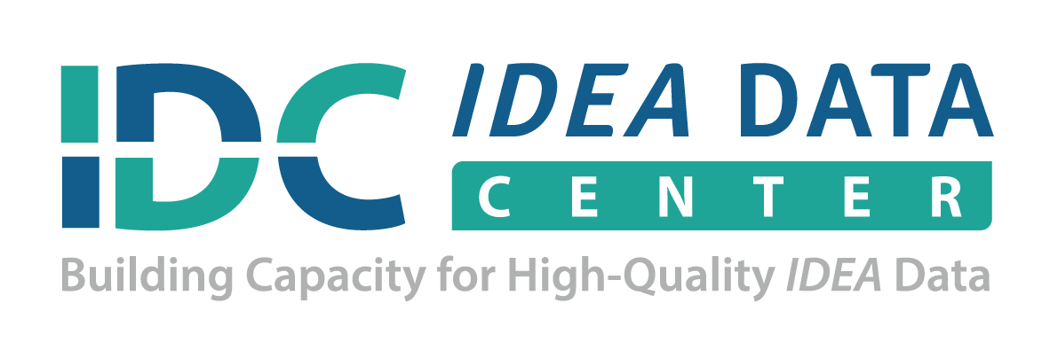
Educational Environments 3-5 Data Template: Calculating Local Data Worksheet

Purpose

This self-calculating table may be used to convert state and local education agency (LEA) Educational Environments 618 data into percentages.

Instructions

Enter the state name on line 8 and LEA names right below, followed by the corresponding Educational Environments 618 data.

The template will automatically calculate B6 Indicator percentages for each LEA on the second tab.

The columns are color coded to show the relationship of the Educational Environments 618 data categories to the State Performance Plan/Annual Performance Report (SPP/APR) B6 Indicator reporting.

Note

Consider the number of children used to calculate the percentage when interpreting differences among districts. Percentages computed using a small number of children may not be appropriate for interpretation or comparison. Furthermore, please follow your state’s guidance on data privacy to prevent distinguishable and traceable information that can be used to identify an individual(s). For more information related to disclosure avoidance, please visit:
http://ptac.ed.gov/sites/default/files/FAQs_disclosure_avoidance.pdf

Citation

Abraham, S., and Cate, D. (January 2016). Educational Environments 3-5 Data Template: Calculating Local Data Worksheet. IDEA Data Center. Rockville, MD: Westat.

Acknowledgement

IDC is a partner with DaSy on the powerful 619 Data Topic Cohort; this resource grew out of that joint work. For more
information about DaSy, see |  |  | www.dasycenter.org

Please note this tool is currently not 508 accessible. If you need assistance with the use of this tool, please contact your
IDC State Liaison or |  | ideadata@westat.org.

The IDEA Data Center (IDC) created this document under U.S. Department of Education, Office of Special Education Programs Grant No. H373Y130002. Richelle Davis and Meredith Micelli serve as the project officers.

The views expressed herein do not necessarily represent the positions or policies of the Department of Education. No official endorsement by the U.S. Department of Education of any product, commodity, service, or enterprise mentioned in this publication is intended or should be inferred. This product is public domain. Authorization to reproduce it in whole or in part is granted.

For more information about the IDEA Data Center's work, see |  |  |  | www.ideadata.org.

Version Date: January 2016
IDEA Data Center (IDC)

